Chi tiết địa chất
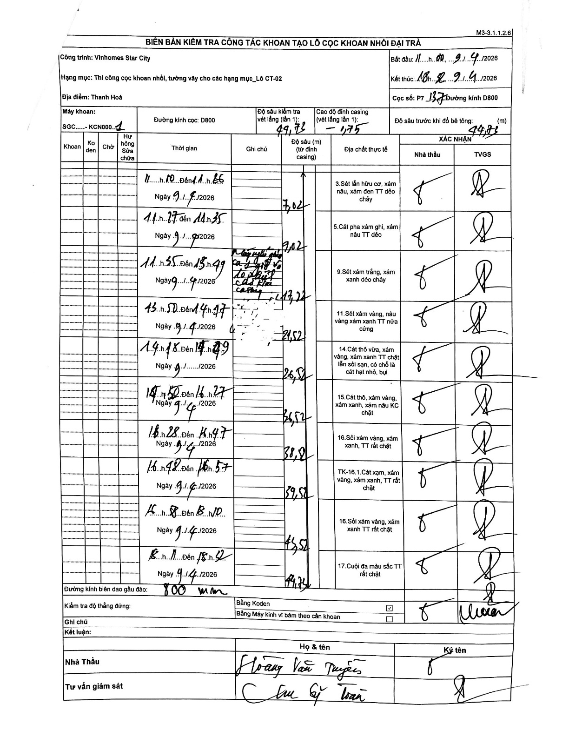
Dự án | Star City Thanh Hóa
Hạng mục | Thi công cọc khoan nhồi, tường vây cho các hạng mục_Lô CT-02
Tên bộ phận | CT-02
Số hiệu cọc | P7-137
Tên Máy khoan | SGC-KCN0001
Đường kính | D800
Bắt đầu thi công | 11:00 09/04/2026
Kết thúc thi công | 18:32 09/04/2026

Địa chất TT | Đường kính | Mô tả lớp thiết kế | Từ (h) | Đến (h) | Cao độ từ | Cao độ đến | T.Gian (h) | Dài (m) | V (m/h) | Ghi chú
1 | D800 | Sét lẫn hữu cơ, xám nâu, xám đen TT dẻo chảy | 10:11 09/04/2026 | 11:26 09/04/2026 | -1.75 | -7.02 | 1.25 | 5.27 | 4.22 | Chiều dài tự tính từ chênh lệch độ sâu
2 | D800 | Cát pha xám ghi, xám nâu TT dẻo | 11:27 09/04/2026 | 11:35 09/04/2026 | -7.02 | -9.02 | 0.13 | 2 | 15
3 | D800 | Sét xám trắng, xám xanh dẻo chảy | 11:55 09/04/2026 | 13:49 09/04/2026 | -9.02 | -17.22 | 1.9 | 8.2 | 4.32 | Có đoạn máy nghỉ giải lao/vệ sinh
4 | D800 | Sét xám vàng, nâu vàng xám xanh TT nửa cứng | 13:50 09/04/2026 | 14:17 09/04/2026 | -17.22 | -21.52 | 0.45 | 4.3 | 9.56
5 | D800 | Cát thô vừa, xám vàng, xám xanh TT chặt lẫn sỏi sạn, có chỗ là cát hạt nhỏ, bụi | 14:18 09/04/2026 | 14:49 09/04/2026 | -21.52 | -26.52 | 0.52 | 5 | 9.68
6 | D800 | Cát thô, xám vàng, xám xanh, xám nâu KC chặt | 14:50 09/04/2026 | 16:27 09/04/2026 | -26.52 | -36.52 | 1.62 | 10 | 6.19
7 | D800 | Sỏi xám vàng, xám xanh, TT rất chặt | 16:28 09/04/2026 | 16:47 09/04/2026 | -36.52 | -38.2 | 0.32 | 1.68 | 5.31
8 | D800 | Cát xạm, xám vàng, xám xanh, TT rất chặt | 16:48 09/04/2026 | 16:57 09/04/2026 | -38.2 | -39.52 | 0.15 | 1.32 | 8.8
9 | D800 | Sỏi xám vàng, xám xanh TT rất chặt | 17:08 09/04/2026 | 18:10 09/04/2026 | -39.52 | -45.52 | 1.03 | 6 | 5.81
10 | D800 | Cuội đa màu sắc TT rất chặt | 18:11 09/04/2026 | 18:52 09/04/2026 | -45.52 | -49.72 | 0.68 | 4.2 | 6.15

ẢNH BIÊN BẢN GỐC

